关系图
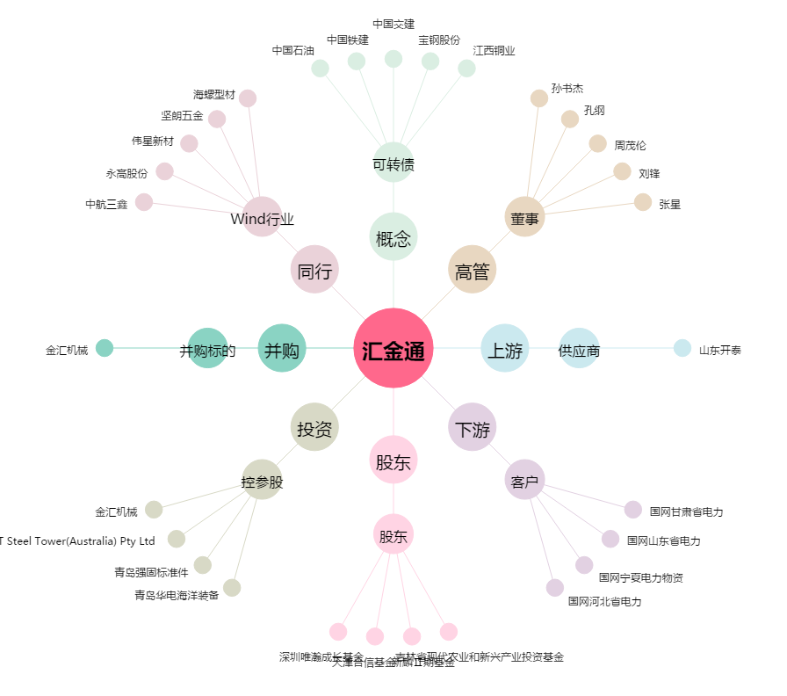
汇金通[603577.SH] - 关系概览图

